výpočet-ELWA SK Drenblok DB
 | výpočet potrebného počtu vsakovacích blokov typ DB:
 | DB | 60 | (600mm x 600mm x vDB mm) |  |  | vDB= | 600 | mm | Objem bloku= |  | 216 | l
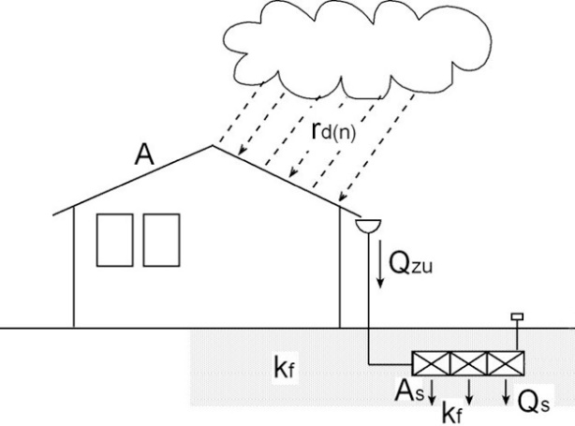
 | Vstupné údaje :

 | Akcia: |  | SO 05 Základná škola Ostredky
 | Miesto: |  | parc. č. 1216, k.u. Ružinov
 | Dátum: |  | 2021-04-27

 | Projektant: |  | Ing. Peter Sivoň, PhD. - psst s.r.o.
 | Tel./mob.: |  | 0948 514 497
 | e-mail: |  | atelierpsst@gmail.com

 | Vypracoval: |  | Ing. |  | Ing. Peter Sivoň, PhD. - psst s.r.o.
 | Tel./mob.: |  | tel.: |  | 0948 514 497
 | e-mail: | e-mail: |  |  | atelierpsst@gmail.com

 | Vsakovací objekt - číslo: |  | VO - 1

 | Krok | Úloha |  |  | Poznámka |  |  | Voľba parametrov |  | Značka | Hodnota | Jednotka |  | Vstupné parametre
 | 1. | Zadajte zrážkomernú stanicu |  |  |  |  |  |  |  |  | 3 | 3-Bratislava
 | 2. | Zadajte periodicitu dažďa |  |  |  |  |  |  |  | n | 0.2 | ( - ) | periodicita
 | 3. | Zadajte dobu dažďa |  |  |  |  |  |  |  | D | 50 | (min) | trvanie dažďa
 |  | Intenzita dažďa pre periodicitu n pre danú lokalitu |  |  |  |  |  |  |  | rD(n) | 74 | (l /s.ha) | Intenzita
 | 4. | Koeficient vsakovania pôdy |  |  |  |  |  |  |  | kf | 0.00005 | ( m/s) | infiltrácia
 | 5. | Súčiniteľ bezpečnosti - volí sa v rozmedzí 1,0 až 1,2 |  |  |  |  |  |  |  | fz | 1.2 | ( - ) | bezpečnosť
 | 6. | Šírka vsakovacieho priestoru (iba násobky 0,6 m) |  |  |  |  |  |  |  | bR | 2.4 | (m) | šírka vsaku
 | 7. | Počet vrstiev DRENBLOK-vsakovacích blokov DB® (1 až 5) |  |  |  |  |  |  |  | nv | 2 | (ks) | počet vrstiev
 | 8. | Typ vsakovacieho bloku |  | DB | 60 | 216 | l |  |  | vDB | 0.6 | ( m ) | výška jedného vsakovacieho bloku

 | 9. | Zadajte plochy všetkých čiastkových odvodňovaných plôch a ich odtokový súčiniteľ! |  |  |  |  |  |  |  |  | Kontrolné výsledky výpočtu
 | Plocha | Hodnota | Jednotka |  | Odtokový súčiniteľ |  |  |  | Prietok |  | Hodnota | Popis
 | A1= | 100 | ( m2) | detske ihrisko | Ψ1 | 0.6 |  |  | 0.4 | l/sec | 5 | ročný dážď
 | A2= | 357 | ( m2) | ihrisko nove | Ψ2 | 0.6 |  |  | 1.6 | l/sec | 0.0074 | l/s.m2 | prietok
 | A3= | 0 | ( m2) |  | Ψ3 | 1 |  |  | 0.0 | l/sec | 2.4 | m | šírka
 | A4= | 0 | ( m2) |  | Ψ4 | 1 |  |  | 0.0 | l/sec | 2.4 | m | dĺžka
 | A5= | 0 | ( m2) |  | Ψ5 | 1 |  |  | 0.0 | l/sec | 1.2 | m | výška
 | A6= | 0 | ( m2) |  | Ψ6 | 1 |  |  | 0.0 | l/sec | 4 | ks blokov na šírku
 | A7= | 0 | ( m2) |  | Ψ7 | 1 |  |  | 0.0 | l/sec | 4 | ks blokov na dľžku
 | A8= | 0 | ( m2) |  | Ψ8 | 1 |  |  | 0.0 | l/sec | 2 | ks blokov na výšku
 | Spolu= | 274 | ( m2) | (Redukovaná plocha Ae ) |  |  |  | Prietok spolu: | 2.03 | l/sec | 32 | ks blokov DB | 60

 | Minimálne vzdialenosti vsaku od budovy: |  |  |  |  |  |  |  |  | Príslušenstvo vsakovacieho zariadenia:
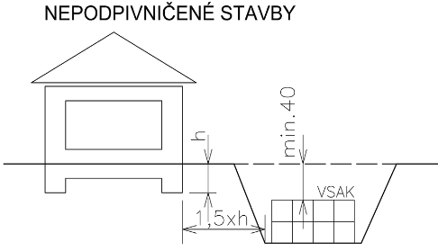
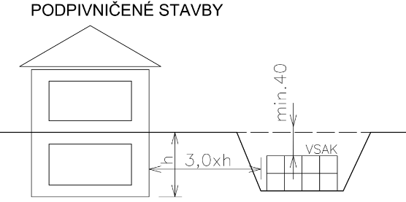
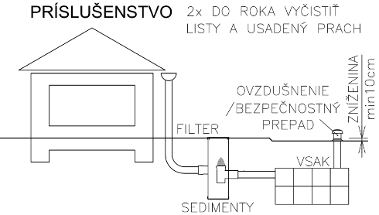

 | Výsledky - tabuľky a grafy

 | Tab.1 | Počet vsakovacích blokov DRENBLOK® |  |  |  |  |  | DB | 60 | /periodicita |  | /doba dažďa
 | Periodicita/doba dažďa |  | 5 | 10 | 15 | 20 | 30 | 40 | 50 | 60 | 90 | 120 | 180 | min.
 | 1 | 1-roč. dážď | 11 | 14 | 16 | 18 | 20 | 21 | 21 | 22 | 22 | 22 | 22 | ks
 | 0.5 | 2-roč. dážď | 13 | 17 | 20 | 22 | 24 | 25 | 26 | 27 | 26 | 26 | 26 | ks
 | 0.2 | 5-roč. dážď | 16 | 22 | 25 | 27 | 30 | 31 | 32 | 33 | 34 | 34 | 32 | ks
 | 0.1 | 10-roč. dážď | 19 | 25 | 29 | 32 | 35 | 37 | 38 | 38 | 38 | 38 | 36 | ks
 | 0.05 | 20-roč. dážď | 21 | 28 | 33 | 36 | 40 | 41 | 42 | 42 | 42 | 42 | 40 | ks
 | 0.02 | 50-roč. dážď | 22 | 31 | 36 | 39 | 44 | 47 | 48 | 49 | 49 | 49 | 47 | ks
 | 0.01 | 100-roč. dážď | 23 | 32 | 38 | 41 | 46 | 50 | 52 | 53 | 53 | 52 | 50 | ks

 | Tab.2.1 | Orientačná tabuľka - pre posúdenie optimálneho počtu vrstiev a doby vsiaknutia pre typ bloku DB: |  |  |  |  |  |  |  |  |  |  | 60
 | Počet vrstiev nv: | Výška bloku vDB (m): | Celková výška v (m): | Dĺžka L (m) : |  | Objem (m3): |  | Počet blokov DB® | 60 | Čas vsiaknutia (hod): |  | Max. doba vsiaknutia je podľa :
 | 1 | 0.6 | 0.6 | 4.534 | m | 6.529 | m3 | 30.2 | ks | 3.3 | hod
 | 2 | 0.6 | 1.2 | 2.430 | m | 6.998 | m3 | 32.4 | ks | 6.7 | hod
 | 3 | 0.6 | 1.8 | 1.660 | m | 7.171 | m3 | 33.2 | ks | 10.0 | hod
 | 4 | 0.6 | 2.4 | 1.260 | m | 7.258 | m3 | 33.6 | ks | 13.3 | hod | ATV-A-138: | 24 hod
 | 5 | 0.6 | 3 | 1.016 | m | 7.315 | m3 | 33.9 | ks | 16.7 | hod | ČSN75901: | 72 hod

 | Graf 1 |  |  |  |  |  |  | Graf 2
Počet ks /doba dažďa / periodicita
Prebytočná voda pri 100 ročnom daždi

 | Tab.3 | Prebytočný objem dažďa v m3 pri 100-ročnom daždi rozliaty na plochu (jazierko) cez bezpečnostný prepad
 | Periodicita/doba dažďa |  | 5 | 10 | 15 | 20 | 30 | 40 | 50 | 60 | 90 | 120 | 180 | min
 | 0.5 | 2 roč. dážď | 2.2 | 3.2 | 3.9 | 4.3 | 4.9 | 5.4 | 5.6 | 5.8 | 5.8 | 5.8 | 5.4 | m3
 | 0.2 | 5-roč. dážď | 1.5 | 2.3 | 2.8 | 3.1 | 3.7 | 4.1 | 4.3 | 4.5 | 4.3 | 4.2 | 4.1 | m3
 | 0.1 | 10-roč. dážď | 1.0 | 1.6 | 1.9 | 2.1 | 2.6 | 3.0 | 3.2 | 3.4 | 3.3 | 3.2 | 3.2 | m3

 | Konečný výsledok výpočtu vsakovacieho zariadenia pre zadané parametre:

 |  | Navrh.vsak.blok : |  | Drenblok® | DB | 60 |  | Kladačský plán navrhnutého vsakovacieho zariadenia:
 |  | rozmery jedného vsakovacieho bloku: |  |  |  |  |  | Šírka vsak. zariadenia: |  | 4 | ks | vedľa seba
 |  |  |  |  | dĺžka jedného bloku: | 0,6 m |  | Dľžka vsak. zariadenia: |  | 4 | ks | za sebou
 |  |  |  |  | šírka jedného bloku: | 0,6 m |  | Výška vsak zariadenia: |  | 2 | ks | nad sebou
 |  |  |  |  | výška jedného bloku (m): | 0.6 |  | Počet kusov: |  | 32 | ks | celkom

 |  | Výpočet vsakovacieho zariadenia je pre nasledovné zadávacie podmienky: |  |  |  |  |  | Rozmery navrhnutého vsakovacieho zariadenia:
 |  | Periodicita |  | 0.2 | (-) |  |  | Dĺžka (vypočítaná) |  | 2.430 | m
 |  | Doba dažďa *) |  | 50 | min |  |  | Dĺžka - navrhnutá |  | 2.4 | m
 |  | Intenzita dažďa |  | 74 | l/sec.ha |  |  | Šírka |  | 2.4 | m
 |  | *) skontrolovať maximum grafu = kritická doba dažďa |  |  |  |  |  | Výška |  | 1.2 | m
 |  | **) Prebytočný objem vody v m3 - viď graf G2 |  |  |  |  |  | Vsakovacia plocha |  | 11.52 | m2
 |  | (prebytočný objem 100-ročného dažďa treba po dohode s investorom, architektom a cestárom umiestniť na povrchu v zeleni - mulda, parkovisko...) |  |  |  |  |  | Objem VO |  | 6.91 | m3
 |  |  |  |  |  |  |  | Akumulácia |  | 6.57 | m3
 |  |  |  |  |  |  |  | Čas vsiaknutia |  | 6.7 | hod
 |  |  | www.ekodren.sk |  |  |  |  | Miera vsakovania |  | 0.6 | l/sec
 | Dodávateľ: | Ekodren® - DR Unit spol. s r.o., Nová 15, 902 03 Pezinok

 | SCHÉMA VSAKOVACIEHO SYSTÉMU EKODREN Drenblok® S FILTRÁCIOU, ODVETRANÍM A BEZPEČNOSTNÝM PREPADOM

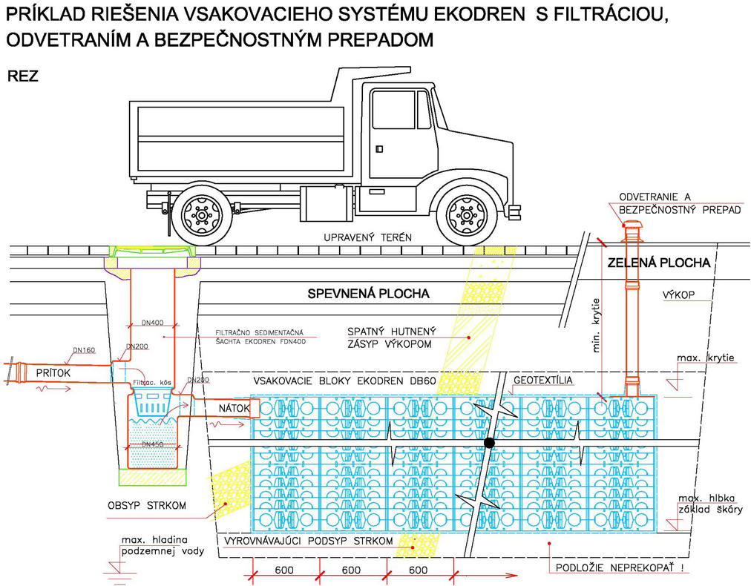

 |  |  |  |  |  |  |  |  |  | 2

 |  |  |  |  |  |  | 2.4 | m
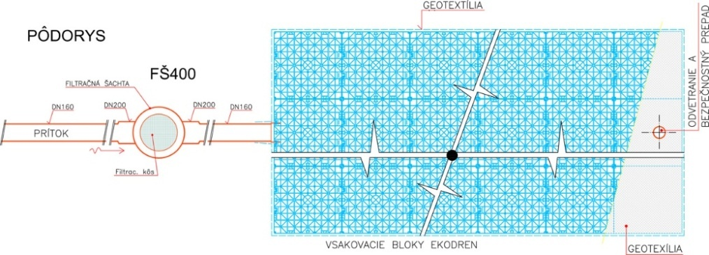

 |  |  |  |  |  |  |  |  |  | 2.4

 | Poznámka : Zobrazený technický obrázok je len ilustračný a jeho technické riešenie sa nemusí zhodovať s navrhovaným vsakovacím zariadením

 | Tab.4 |  | Maximálne krytie a maximálna hľbka uloženia blokov DRENBLOK DB40 a DB60
 |  | Maximálne krytie a max. hľbka pre DRENBLOK DB40 |  |  |  |  |  | Maximálne krytie a max. hľbka pre DRENBLOK DB60
 |  | Počet vrstiev | Zaťaženie SLW 30 |  | Zaťaženie SLW 60 |  |  | Počet vrstiev | Zaťaženie SLW 30 |  | Zaťaženie SLW 60
 |  |  | MAX. KRYTIE | MAX. HĹBKA | MAX. KRYTIE | MAX. HĹBKA |  |  | MAX. KRYTIE | MAX. HĹBKA | MAX. KRYTIE | MAX. HĹBKA
 |  | 1 | 4,6m | 5,0m | 4,6m | 5,0m |  | 1 | 4,4m | 5,0m | 4,4m | 5,0m
 |  | 2 | 4,2m | 5,0m | 4,2m | 5,0m |  | 2 | 3,8m | 5,0m | 3,8m | 5,0m
 |  | 3 | 3,8m | 5,0m | 3,8m | 5,0m |  | 3 | 3,2m | 5,0m | 3,2m | 5,0m
 |  | 4 | 3,4m | 5,0m | 3,4m | 5,0m |  | 4 | 2,6m | 5,0m | 2,6m | 5,0m
 |  | 5 | 3,0m | 5,0m | 3,0m | 5,0m |  | 5 | 2,0m | 5,0m | 2,0m | 5,0m
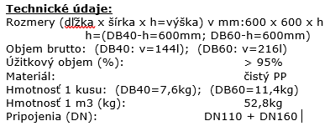

Výpočet vsakovania pre vsakovacie bloky DB |  |  |  |  |  |  |  |  |  |  |  |  | 60
 | Navrhovaný podľa technickej normy ATV DVWK-A 138 a ATV DVWK A-117
 |  | © Výpočtový program je chránený autorskými právami podľa platných zákonov

 |  |  |  |  |  |  | Názov Projektu
 |  |  |  |  |  |  | SO 05 Základná škola Ostredky
 |  |  |  |  |  |  | parc. č. 1216, k.u. Ružinov
 |  |  |  | objekt: | VO - 1

 |  |  |  |  |  |  | Projektant
 |  |  |  |  |  |  | Ing. Peter Sivoň, PhD. - psst s.r.o.
 |  |  |  |  |  |  | 0948 514 497
 |  |  |  |  |  |  | atelierpsst@gmail.com

 |  |  |  |  |  |  | Vypracoval
 |  |  |  |  |  | Ing. |  | Ing. Peter Sivoň, PhD. - psst s.r.o.
 |  |  |  |  |  | tel.: |  | 0948 514 497
 |  |  |  |  |  | e-mail: |  | atelierpsst@gmail.com
 |  |  |  |  |  | 0

 |  |  |  |  |  |  | Dátum vyhotovenia
 |  |  |  |  |  | 2021-04-27

Mapa zrážkomerných staníc SK
